상품제안서
이글루 플립 앤 십 텀블러 591ml | 상품코드: S42161

 |  |  |  |  |  |  | 02-713-8555 | www.synergygift.co.kr
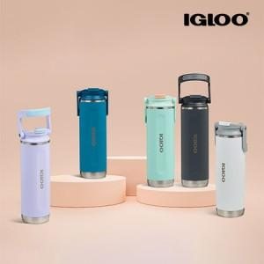

【상세/제작정보】

【인쇄/포장옵션】 | 실크, 레이저 / 포장지포장

【공급단가】 | 수량 | 20~ | 100~ | 300~ | 500~ | 1,000~
*VAT별도 | 화이트 | 16,700원 | 15,300원 | 14,700원 | 14,400원 | 14,000원
 | 카보나이트 | 16,700원 | 15,300원 | 14,700원 | 14,400원 | 14,000원
 | 모던 블루 | 16,700원 | 15,300원 | 14,700원 | 14,400원 | 14,000원
 | 라일락 | 16,700원 | 15,300원 | 14,700원 | 14,400원 | 14,000원

【상품 URL】 | https://www.synergygift.co.kr:443/src/goods_detail.php?gdno=42161

